Sheet
name | price | 상품이미지 |  |  | @@ 최 저 가! @@
디사트 도트 에어 스니커즈 | 48,700 | 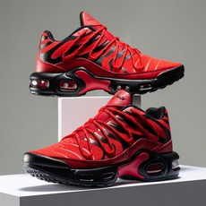 | 푸마 R78 FUTR Decon 운동화 | 29,000
에이비씨마트 [ABC마트/공용] 퓨마 패딩뮬 터프 패디드 PKI39219101 | 49,000 | 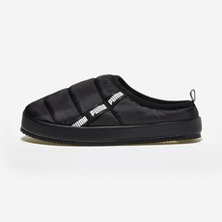
디사트 디트 런닝 스니커즈 | 39,700 | 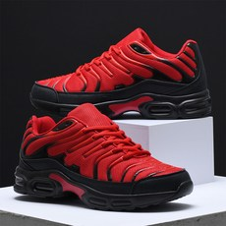
푸마 Suede Mayu Infuse Wns 운동화 | 39,000 | 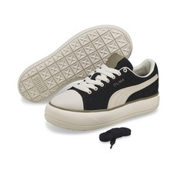
디사트 스티스 웨이트 남성 운동화 | 39,700 | 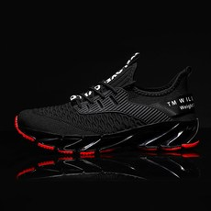
푸마 스매쉬 벌크 스니커즈 화이트 남자 여자 운동화 신발 374754-01 | 54,900 | 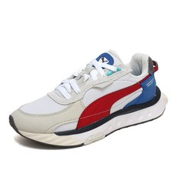
디사트 러너스 남자 운동화 | 33,550 | 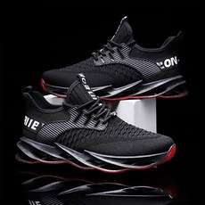
푸마 SKYE CLEAN 우먼스 스카이 클린_38014702 | 39,160 | 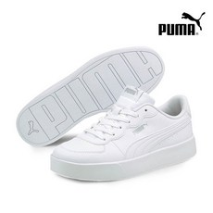
푸마 Wild Rider KR Reflective 운동화 | 69,000 | 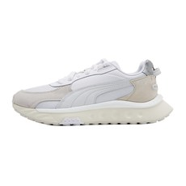
푸마 푸마 테이퍼 스니커즈 트리플블랙 운동화 373018-01 | 30,940 | 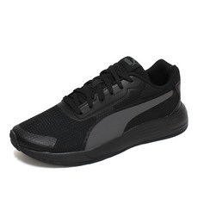
남여공용 운동화 트레일 런닝화 나이트아이 AB-103 | 39,800 | 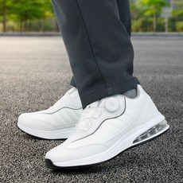
[푸마] 운동화 스매시 v2 레더 신발 365215_01 | 46,310 | 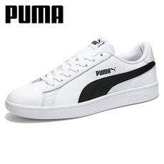
락스톤캐나다 부스터 운동화 남성 여성 신발 런닝화 러닝화 워킹화 | 39,700 | 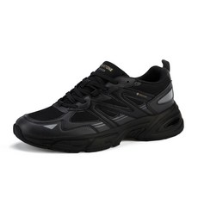
푸마 R78 FUTR Decon 운동화 | 29,000 | 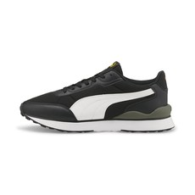
푸마 어텀 세임 로우 탑 남녀공용스니커즈 370846-11 | 38,350 | 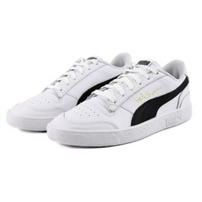
[ABC마트] 푸마 클럽 존 PKI383919 02 (남여공용) | 39,000 | 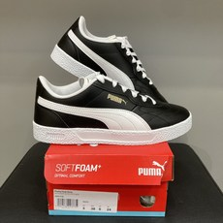
푸마 운동화 스매시 v2 레더 신발 365215_18 | 46,310 | 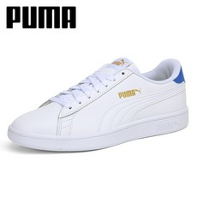
에이비씨마트 [ABC마트/공용] 푸마 슈퍼텍 PKI38305202 | 44,000 | 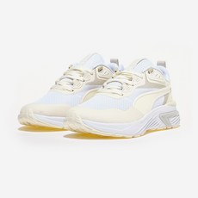
푸마 푸마 공용 와일드 라이더 KR 운동화 38448101 SL | 49,800 | 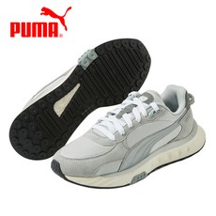
푸마 운동화 스매시 v2 레더 신발 365215_07 | 52,940 | 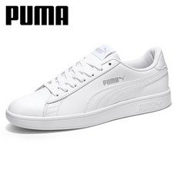
푸마 푸마운동화 UQJ PUMA TURIN 360116 04 | 48,280 | 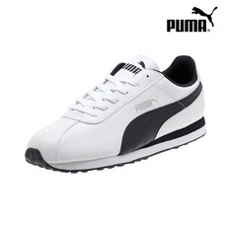
에이비씨마트 [ABC마트/공용] 푸마 스웨이드 클래식 XXI PKI37491505 | 49,000 | 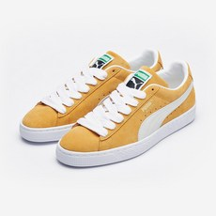
푸마 푸마 제이다 레더 스니커즈 여자 운동화 380751-05 | 34,480 | 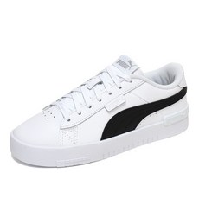
푸마 PUMA / 밀레니오/Milenio CN/390002 03 | 48,300 | 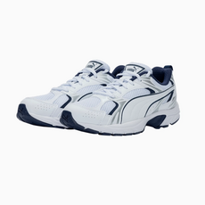
푸마 Bioweb Elite V2 바이오웹 186903-02 187009-01-04 186907-02-03 | 29,000 | 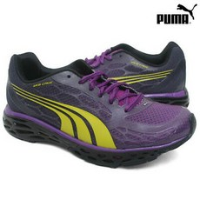
[ABC마트] 푸마 아미 트레이너 라이더 PKI38694403 (남여공용) | 70,900 | 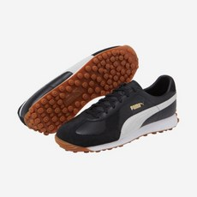
푸마 Suede Mayu 운동화 | 46,200 | 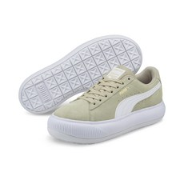
에이비씨마트 [ABC마트/공용] 푸마 스니커즈 에버 FS PKI38482401 | 39,000 | 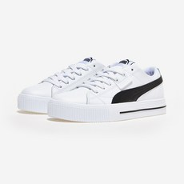
푸마 남성용 NRGY 코멧 운동화 19055606 | 43,050 | 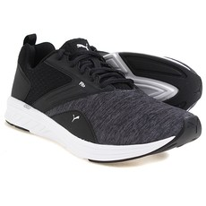
[에스마켓] 푸마 DP01 푸마 운동화 스매쉬벌크 스니커즈 푸마 스니커즈 39220302 | 62,100 | 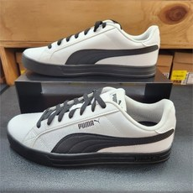
푸마 아미 트레이너 라이더 386944-01 | 99,600 | 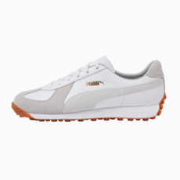
[푸마] NC강남점 클래식한 무드의 남녀공용 스니커즈 매치 스타 380204-04 | 44,500 | 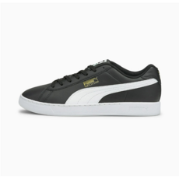
푸마 여자 디자인 편한 심플 여성단화 아나 스니커즈 우먼스 운동화 | 39,900 | 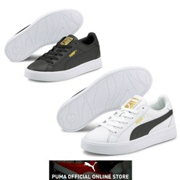
푸마 여성용 스카이 클린 스니커즈 운동화 38014702 | 47,200 | 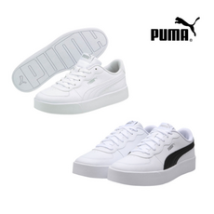
에이비씨마트 [ABC마트/공용] 퓨마 런닝화 밀레니오PKI38051005 | 54,000 | 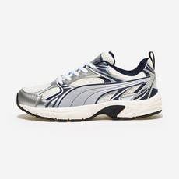
[ABC마트] 푸마 에버 FS PKI384824 05 (남여공용) | 39,000 | 